상품제안서
송월 생활공작소 뉴컬러무지 타올 1매 + 핸드워시 250ml 1개 세트 | 상품코드: S48644

 |  |  |  |  |  |  | 02-713-8555 | www.synergygift.co.kr
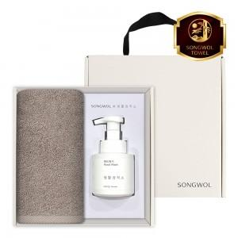

【상세/제작정보】

【인쇄/포장옵션】 | 나염1도, 자수 / 포장불가능

【공급단가】 | 수량 | 50~ | 100~ | 300~ | 1,000~ | 3,000~
*VAT별도 | 단가 | 9,370원 | 9,150원 | 8,720원 | 8,430원 | 8,000원

【상품 URL】 | https://www.synergygift.co.kr:443/src/goods_detail.php?gdno=48644

